数据结构
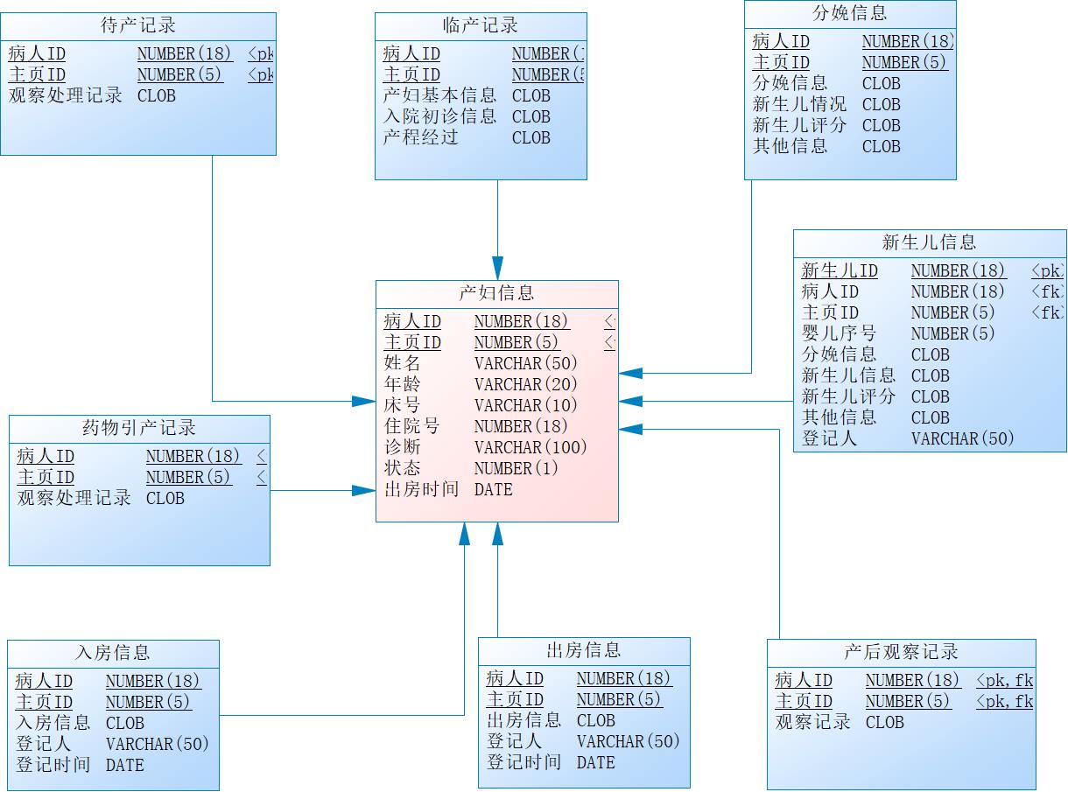

业务流程
产程

待 产
临 产
胎儿娩出
胎盘娩出
产 后

入房交接
助产士
出房交接

待产记录
临产记录
分娩记录
产后观察记录
病区护士

药物引产观察记录
产程图
新生儿记录

